Solicitud gráfica
 | Área: | Matemáticas |  |  | Fecha:
 | Grado: | 7 |  |  | 2015-12-21
 | Título del tema: | Evaluación |  |  | ¿Cuaderno de estudio o recurso? | Recurso
 | Editor: | Alexander Rincón |  |  | Motor del recurso | M5A

 | Código guión o recurso: | MA_07_11_COREC440 | ← Para determinar este código, visite la hoja de Ayuda
 |  |  |  |  | ESPECIFICACIÓN DE ARCHIVOS A ENTREGAR
Núm. | Archivo Shutterstock o ruta en web | Imagen para: | Tipo | Ubicación de la imagen en el recurso M5A | Nombre imagen SMALL | Tamaño imagen SMALL | Nombre imagen ZOOM | Tamaño imagen ZOOM | Descripción | Observaciones
IMG01 | 290136710 | Recurso M5A | Fotografía | Contenido | MA_07_11_COREC440_IMG01n.png | 286 x 286 px | MA_07_11_COREC440_IMG01a.png | 500 x 500 px
IMG02 | 113702497 | Recurso M5A | Fotografía | Contenido | MA_07_11_COREC440_IMG02n.png | 286 x 286 px | MA_07_11_COREC440_IMG02a.png | 500 x 500 px
IMG03 | 81178987 | Recurso M5A | Fotografía | Contenido | MA_07_11_COREC440_IMG03n.png | 286 x 286 px | MA_07_11_COREC440_IMG03a.png | 500 x 500 px
IMG04 | Imagen sugerida en descripción | Recurso M5A | Ilustración | Contenido | MA_07_11_COREC440_IMG04n.png | 286 x 286 px | MA_07_11_COREC440_IMG04a.png | 500 x 500 px | 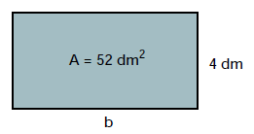 | Conservar las medidas mostradas en la imagen
IMG05 | Imagen sugerida en descripción | Recurso M5A | Ilustración | Contenido | MA_07_11_COREC440_IMG05n.png | 286 x 286 px | MA_07_11_COREC440_IMG05a.png | 500 x 500 px | 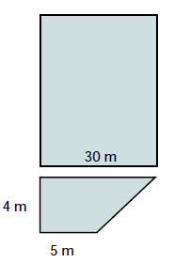 | Conservar las medidas mostradas en la imagen
IMG06 | Imagen sugerida en descripción | Recurso M5A | Ilustración | Contenido | MA_07_11_COREC440_IMG06n.png | 286 x 286 px | MA_07_11_COREC440_IMG06a.png | 500 x 500 px | 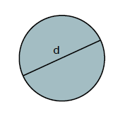
IMG07 | Imagen sugerida en descripción | Recurso M5A | Ilustración | Contenido | MA_07_11_COREC440_IMG07n.png | 286 x 286 px | MA_07_11_COREC440_IMG07a.png | 500 x 500 px | 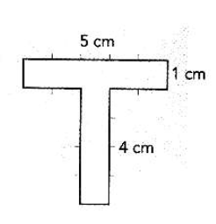 | conservar la s medidas mostradas en la imagen
IMG08 | Imagen sugerida en descripción | Recurso M5A | Ilustración | Contenido | MA_07_11_COREC440_IMG08n.png | 286 x 286 px | MA_07_11_COREC440_IMG08a.png | 500 x 500 px | 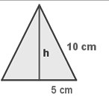 | conservar la s medidas mostradas en la imagen
IMG09 | Imagen sugerida en descripción | Recurso M5A | Ilustración | Contenido | MA_07_11_COREC440_IMG09n.png | 286 x 286 px | MA_07_11_COREC440_IMG09a.png | 500 x 500 px | 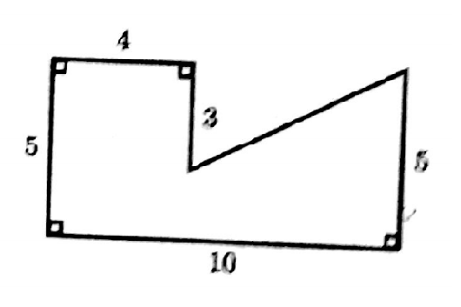 | conservar la s medidas mostradas en la imagen
IMG10 | Imagen sugerida en descripción | Recurso M5A | Ilustración | Contenido | MA_07_11_COREC440_IMG10n.png | 286 x 286 px | MA_07_11_COREC440_IMG10a.png | 500 x 500 px | 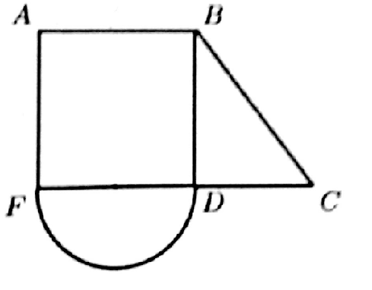 | Conservar los nombres de los vértices de la figura

